COMPARACIÓN NORMAS

 | CLIENTE: | COTECMAR/GEDIN | PROYECTO: | ECFL |  |  | N° DOC:
 | SERVICIO: |  | ID PROYECTO: | 4170 |  |  | N° de VERSION: | 0
 |  |  | PLANO REF. : | ARC-4170-117-01
 | PROPOSITO: | Definir las dimensiones de los elementos que conforman la estructura del casco

[4020] ESCANTILLONADO DEL CASCO DE BOTE DE BAJO CALADO EN ALUMINIO

Dimensiones de escantillón |  |  |  |  |  | Dimensiones generales
Eslora de escatillón | 7.32 | m |  |  |  | Eslora total | 8.00 | m
Manga en flotacion (BWL) | 2.25 | m |  |  |  | Eslora de flotación (LWL) | 7.63 | m
Puntal (D) | 1.00 | m |  |  |  | Manga máxima | 2.60 | m
Calado (d) | 0.34 | m |  |  |  | Calado de diseño | 0.34 | m
Desplazamiento (Δ) | 3.80 | Ton |  |  |  | Desplazamiento de diseño | 3.80 | Ton
Velocidad (V) | 27.00 | Knots |  |  |  | N° tripulación | 2.00 | personas
Astilla Muerta Fondo en LCG (βcg) | 5.00 | ° |  |  |  | Velocidad máxima | 27.00 | nudos
Astilla Muerta Fondo Cerca al LCG (βxx) | 5.00 | °
Astilla Muerta Costados en LCG (βcg) | 5.00 | °

TABLA COMPARATIVA DE RESULTADOS
GREY CODE - ISO 12215 |  |  |  |  |  | ABS - RULES FOR BUILDING AND CLASSING - HIGH SPEED CRAFT - PART 3

 |  |  |  | instalado |  |  |  |  |  | instalado
[10.6] Espesor en el fondo |  | 4.9 | mm | 6 | mm | [3.2.3] Espesor en el fondo |  | 3.50 | mm | 6 | mm

[10.6] Espesor en el costado |  | 2.4 | mm | 4 | mm | [3.2.3] Espesor en el costado |  | 3.50 | mm | 4 | mm

[10.6] Espesor en cubierta |  | 1.3 | mm | 4 | mm | [3.2.3] Espesor en cubierta |  | 3.50 | mm | 4 | mm

[11.1]Refuerzos long. Fondo (Sm) | 8.62 | cm^3 |  |  |  | [3.2.4]Refuerzos long. Fondo (Sm) | 7.76 | cm^3
F.S | 1.04 |  |  |  |  | F.S | 1.15

[11.1]Refuerzos long. costados (Sm) | 2.31 | cm^3 |  |  |  | [3.2.4]Refuerzos long. costados (Sm) | 2.43 | cm^3
F.S | 1.38 |  |  |  |  | F.S | 1.32

[11.1]refuerzos trnas. cubierta (Sm) | 3.57 | cm^3 |  |  |  | [3.2.4]refuerzos trnas. cubierta (Sm) | 3.13 | cm^3
F.S | 1.20 |  |  |  |  | F.S | 1.36

[11.1] varenga fondo (Sm) | 12.77 | cm^3 |  |  |  | [3.2.4]varenga fondo (Sm) | 10.52 | cm^3
F.S | 2.17 |  |  |  |  | F.S | 2.63

[11.1] varenga costado (Sm) | 6.92 | cm^3 |  |  |  | [3.2.4]varenga costado (Sm) | 5.46 | cm^3
F.S | 2.84 |  |  |  |  | F.S | 3.60

Notas:
Información adicional se muestra en las siguientes hojas según el código utilizado
Se toma como criterio de diseño la condición más crítica entre ambas normas

Convención de colores:
casillas modificables
Valor no cumple con el criterio
Valor cumple con el criterio

Módulo de sección F.S
 |  | CLIENTE: | COTECMAR/GEDIN | PROYECTO: | ECFL |  |  |  | N° DOC:
 |  | SERVICIO: |  | ID PROYECTO: | 4170 |  |  |  | N° de VERSION: | 0
 |  |  |  | PLANO REF. : | ARC-4170-117-01
 |  | PROPOSITO: | Estimar la resistencia longitudinal, a partir de la configuración estructural longitudinal de los elementos que conforman la Sección maestra por su grupo constructivo 100

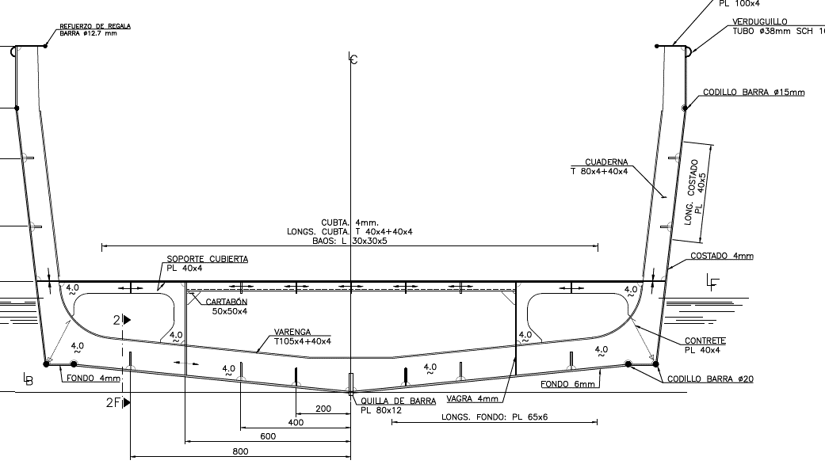
MODULO DE SECCIÓN
N° SISTEMA | NOMBRE SISTEMA / ELEMENTOS | MATERIAL | DIMENSIONES |  | CANTIDAD | AREA | Yg | My | I | I+Ad2
 |  |  | Long.(mm) | Espesor(mm) | (u) | (mm2) | (mm) | (mm2-mm) | (mm4) | (mm4)
110 | Estructura de Casco
111 | Laminas del Forro Exterior
 | Forro Fondo | Al 5083 H116 | 900.00 | 6.00 | 2 | 10,800.00 | 39.00 | 421,200.00 | 3.46E+07 | 1.19E+09
 | Forro Costado | Al 5083 H116 | 975.00 | 4.00 | 2 | 7,800.00 | 647.70 | 5,052,060.00 | 6.18E+08 | 1.24E+09
 | Forro Pantoque | Al 5083 H116 | 250.00 | 4.00 | 2 | 2,000.00 | 78.00 | 156,000.00 | 1.04E+07 | 1.77E+08
 | Forro amurada | Al 5083 H116 | 350.00 | 4.00 | 2 | 2,800.00 | 1215.00 | 3,402,000.00 | 2.86E+07 | 2.04E+09
 | Cubierta | Al 5083 H116 | 2080.00 | 4.00 | 1 | 8,320.00 | 350.00 | 2,912,000.00 | 1.11E+04 | 2.25E+06
 | Ref. Longitudinal fondo FB65x6 200@LC | Al 6082 T6 | 65.00 | 6.00 | 2 | 780.00 | 54.00 | 42,120.00 | 4.90E+05 | 7.66E+07
 | Ref. Longitudinal fondo FB65x6 400@LC | Al 6082 T6 | 65.00 | 6.00 | 2 | 780.00 | 73.00 | 56,940.00 | 4.90E+05 | 6.76E+07
 | Ref. Longitudinal fondo FB65x6 800@LC | Al 6082 T6 | 65.00 | 6.00 | 2 | 780.00 | 110.00 | 85,800.00 | 4.90E+05 | 5.18E+07
116 | Estructura Longitudinal
 | Ref. Longitudinal borda FB 100x4 1400@LB | Al 6082 T6 | 100.00 | 4 | 2 | 800.0 | 1400.00 | 1,120,000.00 | 1.07E+03 | 8.55E+08
 | Ref. Longitudinal costado FB40x5 600@LB | Al 6082 T6 | 40.00 | 5 | 2 | 400.0 | 600.00 | 240,000.00 | 8.33E+02 | 2.18E+07
 | Ref. Longitudinal costado FB40x5 850@LB | Al 6082 T6 | 40.00 | 5 | 2 | 400.0 | 850.00 | 340,000.00 | 8.33E+02 | 9.35E+07
 | Vagra 500@LC | Al 5083 H116 | 100.00 | 4 | 2 | 800.0 | 200.00 | 160,000.00 | 6.67E+05 | 2.28E+07
 | Ref. Cubierta FB 40X4 | Al 6082 T6 | 40.00 | 4 | 5 | 800.0 | 330.00 | 264,000.00 | 1.07E+05 | 1.17E+06
 | quilla FB80x12 0@LC | Al 6082 T6 | 80.00 | 12 | 1 | 960.0 | 34.57 | 33,187.20 | 5.12E+05 | 1.06E+08
 | Barras 935@LC | Al 6082 T6 | 19.00 | 19 | 2 | 567.1 | 97.00 | 55,004.57 | 6.40E+03 | 4.12E+07
 | Barras 1190@LC | Al 6082 T6 | 19.00 | 19 | 2 | 567.1 | 140.00 | 79,388.05 | 6.40E+03 | 2.91E+07
 | Calculo de Momento de Inercia |  |  | ƩTotales |  | Ʃarea (mm2) |  | ƩMy (mm2-mm) |  | ƩIy (mm4)
 |  |  |  |  |  | 39,354.11 |  | 14,419,699.82 |  | 6.02E+09 | Sección transversal cuaderna maestra

 |  | Cálculo de Centroides y Modulo Seccional
 |  | Centroides (mm) | Xcg | 0.00
 |  |  | Ycg | 366
 |  | Distancia a la fibra externa(m) | C1(m) | 0.834 | Cubierta
 |  |  | C2(m) | 0.366 | Fondo
 |  | Modulo seccional Cuaderna Maestra | Smax(cm²-m) | 72.19 | Cubierta
 |  |  | Smin(cm²-m) | 164.24 | Fondo

 |  | Cálculo de Modulo Seccional Mínimo Norma
 |  | SMR= Modulo Seccional Minimo Requerido(cm²-m | 34.60 | cm²-m
 |  | REFERENCIA: ABS - RULES FOR BUILDING AND CLASSING - HIGH SPEED CRAFT - PART 3

 |  | Calculo Factor de Seguridad
 |  | n= Factor de Seguridad Modulo Smin/SMR | 2.09
 |  | Smin | 72.19 | cm²-m
 |  | SMR | 34.60 | cm²-m
 |  | Observación: Modulo seccional de la cuaderna maestra cumple con lo requerido en la norma
 |  | Nota 1, Modulo seccional de la cuaderna maestra cumple con lo requerido en la norma

 |  |  | Dawin Jimenez Vargas
 |  | IS_ESTRUCTURAS Y MATERIALES

ISO 12215 Datos de entrada
 | CLIENTE: | COTECMAR/GEDIN | PROYECTO: | BRF 120 |  |  | N° DOC:
 | SERVICIO: |  | ID PROYECTO: | 4020 |  |  | N° de VERSION: | 0
 |  |  | PLANO REF. : | ARC-4020-117-01
 | PROPOSITO: | Definir las dimensiones de los elementos que conforman la estructura del casco

ESCANTILLONADO GREY CODE - ISO 12215

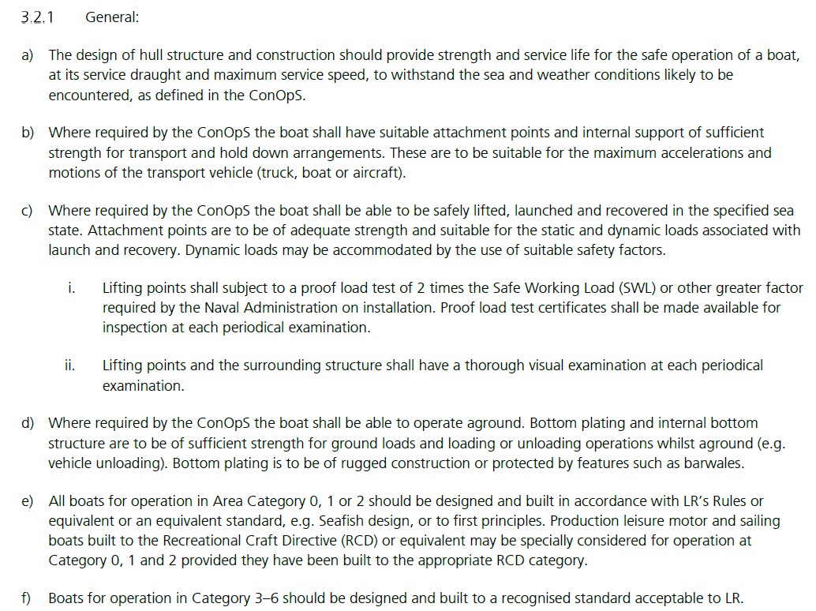
 | Dimensiones de escantillón |  |  |  |  | GREY CODE LLOYD'S REGISTER |  |  | GREY CODE LLOYD'S REGISTER
 | Eslora de escantillón (LWL) | 7.32 | m
 | Manga en flotacion (BWL) | 2.25 | m
 | Puntal (D) | 1.00 | m
 | Calado (d) | 0.34 | m
 | Desplazamiento (Δ) | 3.80 | Ton
 | Velocidad (V) | 27.00 | Knots
 | Astilla Muerta Fondo en LCG (βcg) | 5 | °
 | Astilla Muerta Fondo Cerca al LCG (βxx) | 5 | ° | B04
 | Astilla Muerta Costados en LCG (βcg) | 55 | °
 | Astilla Muerta Costados Cerca al LCG (βsx) ° | 55 | °
 | Relación velocidad/ eslora | 10.0 | embarcación de planeo

 |  | (lista desplegable) | CATEGORÍA | Factor categoría de diseño (Kdc) | Altura de ola [m]
 | Categoría de Diseño | AGUAS PROTEGIDAS | D | 0.4 | 0.5

 | Factor de carga dinámica (n cg) | 3.32

 | x/LWL | 0.6
 | Factor longitudinal de distribución de presión (Kl) | 1.00

 | Factor de reducción de presión (Kar) minimo | 0.25

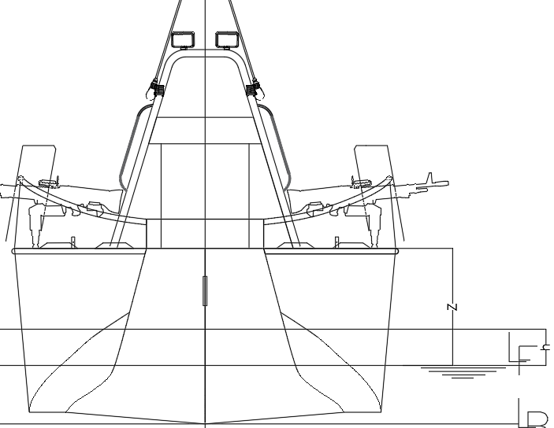
 | altura de parte superior del casco desde Linea de flotación (Z) | 800 | mm
 | altura punto medio del refuerzo desde linea de flotación (h) | 250 | mm
 | Factor de reducción de presión (Kz) | 0.69

 | Convención de colores:
 | casillas modificables
 | Valor no cumple con el criterio
 | Valor cumple con el criterio
 |  |  |  |  |  | ilustración de Z y h

ABS Datos de entrada
 | CLIENTE: | COTECMAR/GEDIN | PROYECTO: | BRF 120 |  |  | N° DOC:
 | SERVICIO: |  | ID PROYECTO: |  | 4020 |  | N° de VERSION: | 0
 |  |  | PLANO REF. : |  | ARC-4020-117-01
 | PROPOSITO: | Definir las dimensiones de los elementos que conforman la estructura del casco

ESCANTILLONADO DEL CASCO DE BOTE DE BAJO CALADO EN ALUMINIO

ABS - RULES FOR BUILDING AND CLASSING - HIGH SPEED CRAFT - PART 3

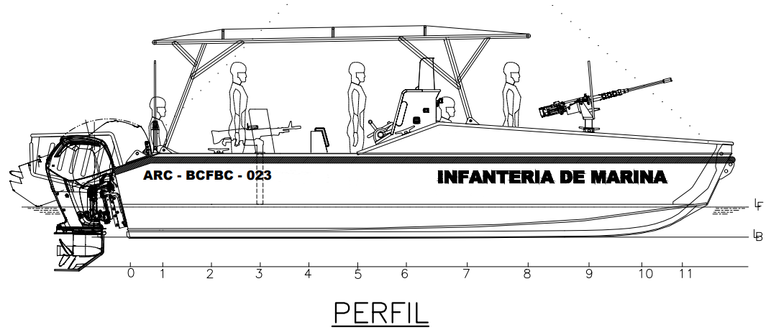
dimensiones de escantillón (Símbolo)
Eslora de escantillón (LWL) | 7.32 | m
Manga en flotacion (BWL) | 2.25 | m
Puntal (D) | 1.00 | m
*Calado (d) | 0.34 | m
Desplazamiento (Δ) | 3.80 | Ton
Velocidad (V) | 27.00 | Knots
Astilla Muerta Fondo en LCG (βcg) | 5.00 | °
Astilla Muerta Fondo Cerca al LCG (βxx) | 5.00 | °
Astilla Muerta Costados en LCG (βcg) | 5.00 | °
Astilla Muerta Costados Cerca al LCG (βsx) ° | 55.00 | ° |  |  |  | Vista de perfil

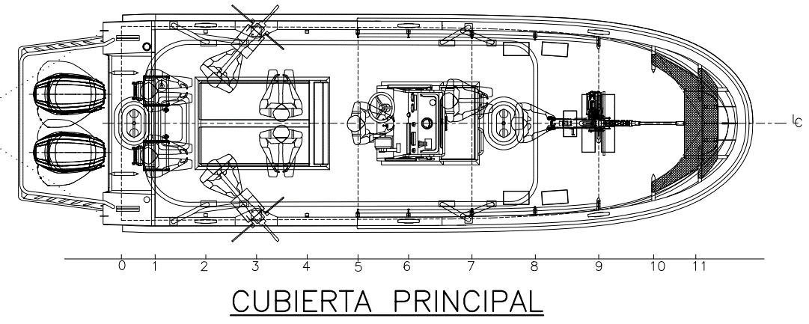

Datos de Operación
**Aceleración Vertical CG (ncg ),g's | 3.37
Aceleración Vertical Cerca CG(nxx ),g's | 2.70
Trim de Navegacion (τ), ° | 6
Altura de olas (h1/3), m | 0.5

 |  |  |  |  |  | Vista de cubierta principal



Convención de colores:
casillas modificables
Valor no cumple con el criterio
Valor cumple con el criterio

 |  |  |  |  |  | Altura de ola de diseño

Notas:
*El calado de escantillón no puede ser menor a | 0.29 | m

Resistencia viga buque
MÓDULO DE SECCIÓN

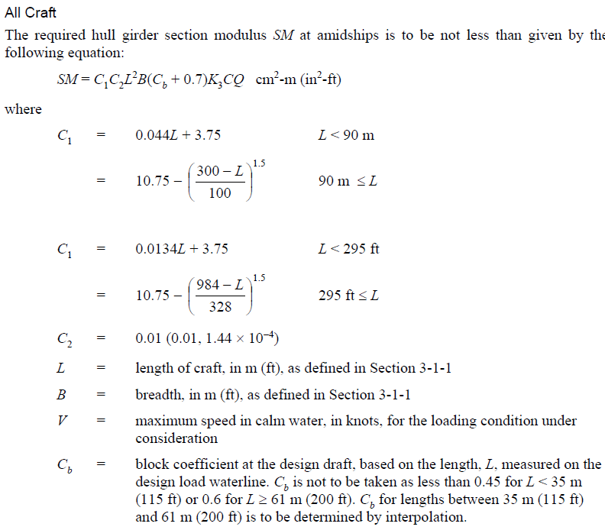
Datos de cálculo
 | C1 | 4.07
 | C2 | 0.01
 | K3 | 1.97 |  | k3 no puede ser mayor a 1.3
 | C | 0.9
 | Q | 3.46
 | Sy | 45 | MPa
 | q5 | 2.56 | 1/MPa
 | Cb | 0.45
 | K | 13.33 | MPa

 | SM | 34.60 | cm^2-m

Momento de inercia
 | I | 6.11 | cm^2-m^2

REFERENCIA: ABS - RULES FOR BUILDING AND CLASSING - HIGH SPEED CRAFT - PART 3

ABS Presiones de diseño
PRESIONES DE DISEÑO

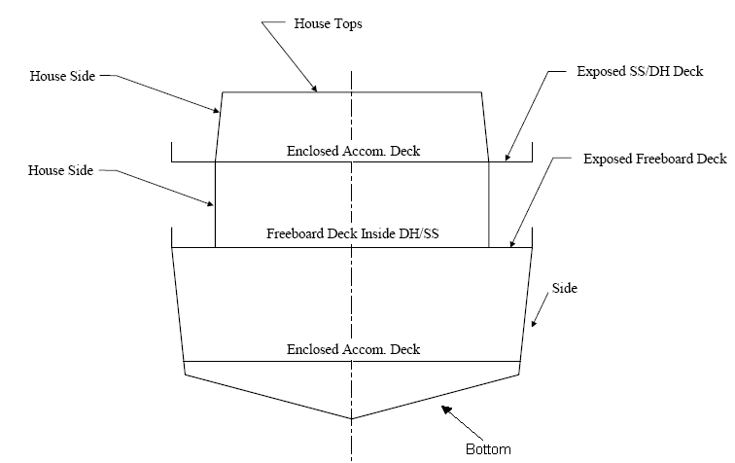
 | Datos de Cálculo
 | N1 | 0.1
 | N2 | 0.0078
 | N3 | 9.8
 | H | 3.78 m
 | Fv | 1
 | Fd | 0.79
 | kv | 0.8
 | y | 0.6104
 | W | 0.51 kN/m^2
 | Hs | 0.95
 | W2 | 0.41

Presión de Slamming en el fondo
 | 67.3 | kN/m2

Presión hidrostatica

 | 27.6 | kN/m2 |  | Presiones en cubiertas
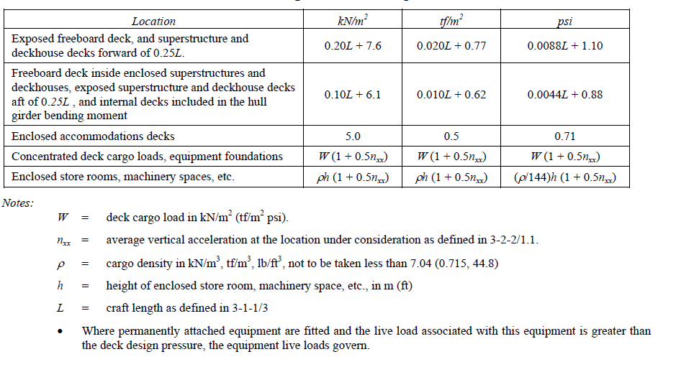

Presión slamming espejo y costado

 | 15.54 | kN/m2

Presión hidróstatica de costados

 | 3.31 | kN/m2

PRESIÓN DE DISEÑO EN CUBIERTAS

Cubiertas acomodamiento

 | 5 | kN/m2

cubiertas con carga concentrada, bases de equipos
persona de 100 kg parada sobre cubierta
 | 0.51 | kN/m2

persona de 100 kg parada sobre cubierta y afuste del arma principal
 | 0.91 | kN/m2

Compartimientos para almacenamiento combustible
densidad de carga |  | 8.6 | kN/m3
h |  | 0.4 | m
Presión | 3.44 | kN/m2

MAMPARO DE TANQUES FIJOS
N3 |  | 9.8 | kN/m3
h |  | 0.46 | m
Presión | 4.508 | kN/m2

Compartimientos de maquinaria
densidad de carga |  | 7.04 | kN/m3
presión | 14.22 | kN/m2

cubierta expuesta
 | 9.06 | kN/m2

cubierta interna
 | 6.8 | kN/m2

PRESIONES DE DISEÑO DE SUPERESTRUCTURA

Placas frontales |  | 24.1 | kN/m2
rigidizadores frontales |  | 24.1 | kN/m2
Superestructura en popa |  | 10.3 | kN/m2
rigidizadores en popa |  | 10.3 | kN/m3
"house tops" delante de sección media placas y rigidizadores |  | 6.9 | kN/m3
"house tops" hacia popa placas y rigidizadores |  | 3.4 | kN/m3

paneles
Espesor de paneles |  |  |  |  |  |  |  | Espesor por carga lateral

 | Datos
 | s | 200 | mm
 | l | 750 | mm
 | k | 0.5
 | σy | 125 | Mpa | aluminio soldado
 | σa slamming | 112.5 | Mpa
 | σa hydros. | 68.75 | Mpa
 | qa | 0.92
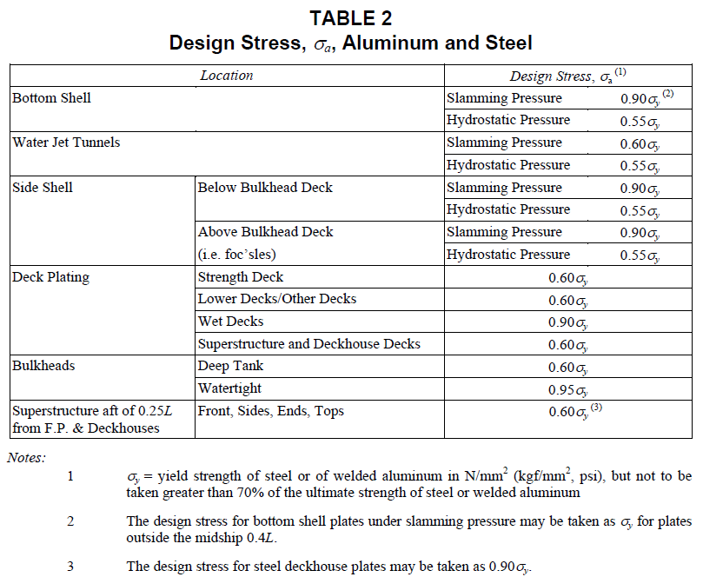
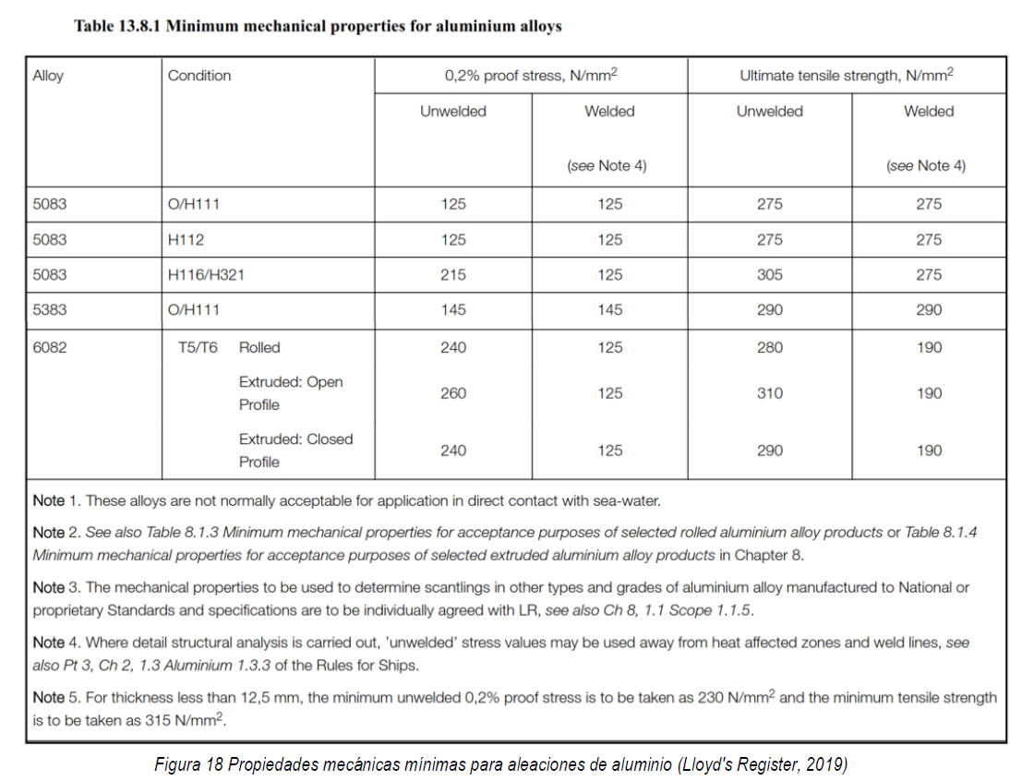

plating

 | espesor mínimo | 2.82 | mm
 |  |  |  | Espesor min. a usar | 3.50 | mm | ~PL 6mm
 | carga lateral | 3.5 | mm |  |  |  | ~PL 0.220 in

 | s | 250 | mm
 |  |  |  |  |  |  |  | Esfuerzos de diseño ABS
 | espesor mínimo | 2.61 | mm
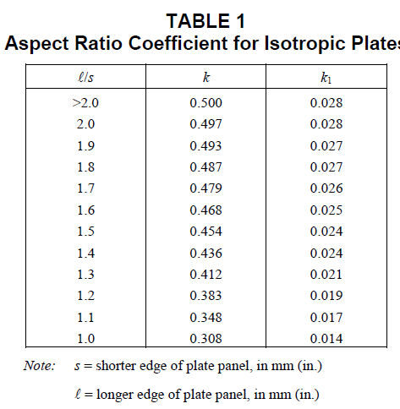
 |  |  |  | Espesor min. a usar | 3.50 | mm | ~PL 4mm
 | carga lateral | 2.08 | mm |  |  |  | ~PL 0.220 in

 | S | 250
 | Tanque de combustible
 | espesor mínimo | 2.35 | mm
 |  |  |  | Espesor min. a usar | 3.5 | mm | ~PL 4mm
 | carga lateral | 1.20 | mm |  |  |  | ~PL 0.220 in

 | cuarto de maquinaria
 | espesor mínimo | 2.35 | mm
 |  |  |  | Espesor min. a usar | 3.5 | mm | ~PL 4mm
 | carga lateral | 2.43 | mm |  |  |  | ~PL 0.220 in

 |  |  |  |  |  |  |  | Relación de longitudes
 | mamparos de tanques
 | espesor mínimo | 2.35 | mm
 |  |  |  | Espesor min. a usar | 3.5 | mm | ~PL 4mm
 |  |  |  |  |  |  | ~PL 0.220 in

 | cubierta proa afuste arma principal
 | espesor mínimo | 2.19 | mm
 |  |  |  | Espesor min. a usar | 3.5 | mm | ~PL 4mm
 | carga lateral | 0.62 | mm |  |  |  | ~PL 0.220 in

internos
PROPIEDADES DE REFUERZOS

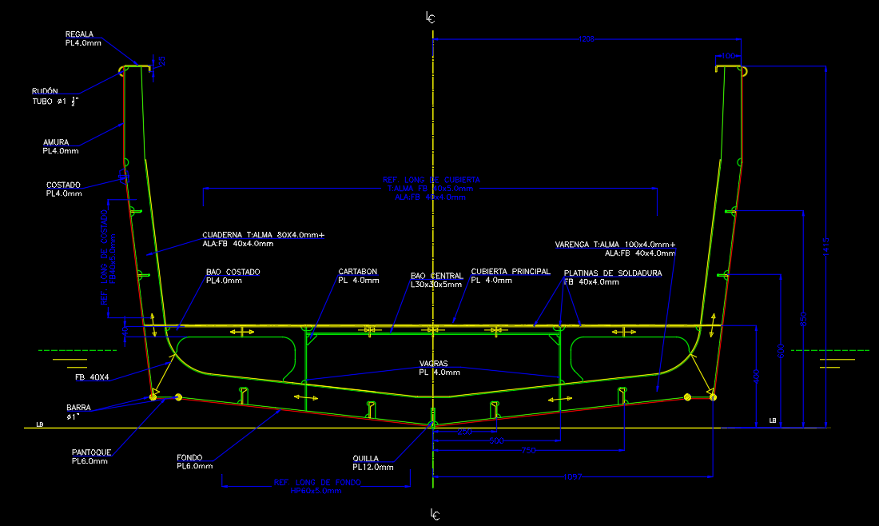
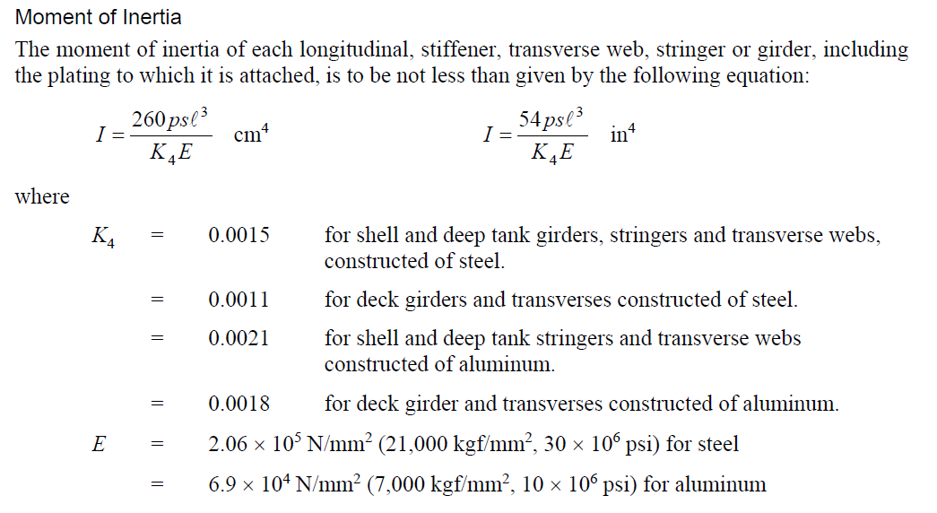
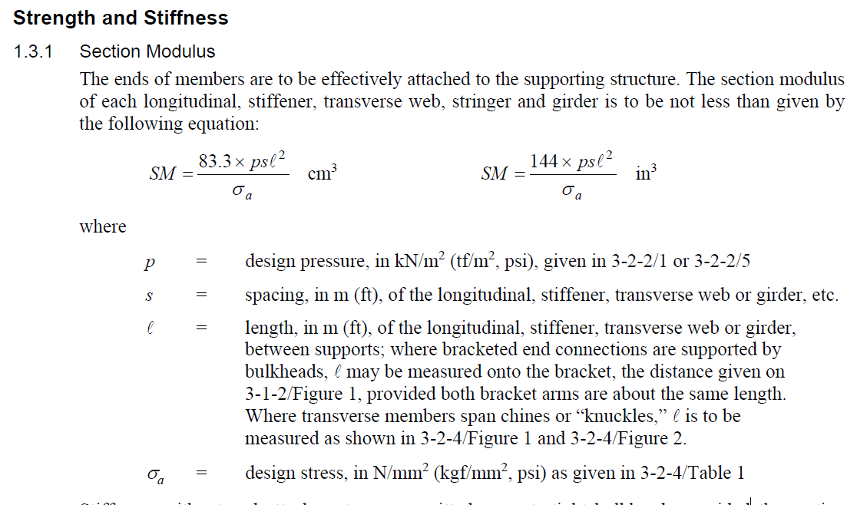
Según norma
REFUERZOS LONGITUDINALES DE FONDO

σa | 81.25 | MPa

SM | 7.76 | cm3
E | 69000 | N/mm^2
K4 | 0.0021
I | 10.19 | cm4
FS | 1.15

REFUERZOS LONGITUDINALES LATERALES

σa | 75 | MPa

SM | 2.43 | cm3
E | 69000 | N/mm^2
K4 | 0.0021
I | 2.35 | cm4 | Cuaderna maestra
F.S | 1.3
 |  |  |  |  |  |  |  |  | 390

REFUERZOS TRANSVERSALES CUBIERTA

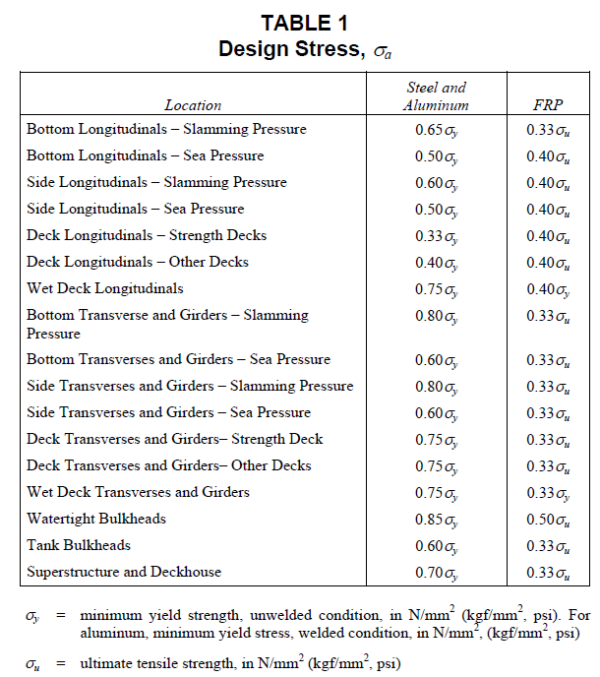
 |  |  |  |  |  |  | Cálculo de inercias perfiles HP
σa | 99.75 | MPa |  | PROPIEDADES GEOMÉTRICAS |  |  |  | ancho | alto | area | Y | Ay | I
largo | 1000 | mm |  |  |  |  | forro | 360 | 6 | 2160 | 3 | 6480 | 7.02
SM | 3.13 | CM3 |  | Longitudinales | espesor (mm) | 6 | alma | 6 | 65 | 390 | 38.5 | 15015 | 49.00
E | 69000 | N/mm^2 |  |  | altura (mm) | 65 | bulbo | 0 | 0 | 0 | 0 | 0 | 0.00
K4 | 0.0021 |  |  | Inercia | 56.0 | cm4 |  |  |  |  | eje neutro (mm) | 8.4
I | 6.73 | cm4 |  | SM | 9.0 | cm3
F.S | 1.36
 |  |  |  | mamp. Longitudinal | espesor (mm) | 4 | Cálculo de inercias FB costado
 |  |  |  |  | altura (mm) | 100 |  | FB40x5 | forro efectivo |  | SM | 3.19
MAMPARO LONGITUDINAL |  |  |  | Inercia | 122.5 | cm4 | ancho (mm) | 5 | 300 |  | eje neutro (mm) | 5.14
 |  |  |  | SM | 13.34 | cm3 | altura (mm) | 40 | 4 |  | I1 cm4 | 9.8
 |  |  |  |  |  |  | area (mm2) | 200 | 1200 |  | I2 cm4 | 1.3
σa | 81.25 | MPa |  | quilla | espesor (mm) | 12
 |  |  |  |  | altura (mm) | 80
SM | 7.8 | CM3 |  | Inercia | 348.0 | cm4
E | 69000 | N/mm^2 |  | SM | 35.4 | cm3
K4 | 0.0018 |  | Cuaderna Maestra
I | 11.89 | cm4 |  |  |  |  | Cálculo de inercias perfiles T
F.S | 1.72 |  |  | Varenga fondo |  |  |  | alma | ala | forro
 |  |  |  |  |  |  | ancho (mm) | 4 | 38 | 240 | eje neutro (mm) | 21.65
 |  |  |  | Inercia | 244.4 | cm4 | altura (mm) | 100 | 4 | 6 | I1 cm4 | 193.9
VARENGA FONDO |  |  |  | SM | 28 | cm3 | area (mm2) | 400 | 152 | 1440 | I2 cm4 | 50.5

 |  |  |  | Varenga costado |  |  |  | alma | ala | forro
σa | 100 | MPa |  |  |  |  | ancho (mm) | 4 | 38 | 240 | eje neutro (mm) | 20.30
 |  |  |  | Inercia | 132.9 | cm4 | altura (mm) | 80 | 4 | 4 | I1 cm4 | 100.67
SM | 10.52 | CM3 |  | SM | 20 | cm3 | area (mm2) | 320 | 152 | 960 | I2 cm4 | 32.28
E | 69000 | N/mm^2
K4 | 0.0021 |  |  | BAO L 30X30X4 | ancho (mm) | 30 | Cálculo de inercias de perfiles L
I | 2.61 | cm4 |  |  | espesor (mm) | 4 |  | ancho | alto | area | centroide | a*y | I
F.S | 2.63 |  |  | Inercia | 11.51 | cm4 | sección 1 | 30 | 4 | 120 | 32 | 3840.00 | 7.49
 |  |  |  | SM | 4.27 | cm3 | sección 2 | 4 | 26 | 104 | 17 | 1768.00 | 3.59
 |  |  |  |  |  |  | forro | 200 | 4 | 800 | 2 | 1600.00 | 0.43
VARENGA COSTADO |  |  |  |  |  |  |  |  |  |  | TOTAL | 7208.00 | 11.51
 |  |  |  | Longitudinales de costado | espesor (mm) | 5 | eje neutro [mm] | 7.04
 |  |  |  |  | altura (mm) | 40
σa | 100 | MPa |  | Inercia | 11.1 | cm4
L | 0.75 | m |  | SM | 3.2 | cm3
SM | 5.46 | CM3
E | 69000 | N/mm^2
K4 | 0.0021
I | 8.82 | cm4
F.S | 3.60

REFUERZOS MAMPARO ESTANCO |  |  |  | Ref. Mamparo estanco | espesor (mm) | 5 | Cálculo de inercias FB mamparo estanco
σa | 106.25 | MPa |  |  | altura (mm) | 40 |  | FB40x5 | forro efectivo |  | SM | 3.17
L | 1 | m |  | Inercia | 10.9 | cm4 | ancho (mm) | 5 | 250 |  | eje neutro (mm) | 5.67
SM | 2.65 | CM3 |  | SM | 3.2 | cm3 | altura (mm) | 40 | 4 |  | I1 cm4 | 9.4
E | 69000 | N/mm^2 |  |  |  |  | area (mm2) | 200 | 1000 |  | I2 cm4 | 1.5
K4 | 0.0021
I | 6.07 | cm4
F.S | 1.20

refuerzo de cubierta |  |  |  | refuerzos de cubierta | espesor (mm) | 5 | Cálculo de inercias FB refuerzos de cubierta
σa | 87.5 | MPa |  |  | altura (mm) | 40 |  | FB40x5 | forro efectivo |  | SM | 3.17
 |  |  |  | Inercia | 10.9 | cm4 | ancho (mm) | 5 | 250 |  | eje neutro (mm) | 5.67
SM | 1.81 | CM3 |  | SM | 3.2 | cm3 | altura (mm) | 40 | 4 |  | I1 cm4 | 9.4
E | 69000 | N/mm^2 |  |  |  |  | area (mm2) | 200 | 1000 |  | I2 cm4 | 1.5
K4 | 0.0021
I | 2.56 | cm4
F.S | 1.75

